Manuel Test
Test Adı | Açıklama | Ekler | Öncelik
Zamanlayıcı Sayımını Başlatma | "Start" butonuna tıklandı. Sayaç geri sayıma başladı. | 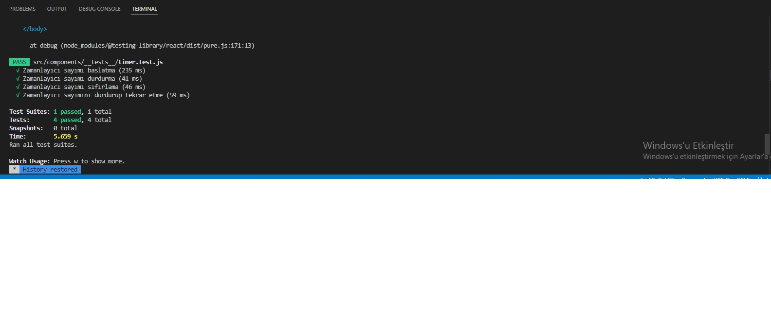 | Kritik
Zamanlayıcı Sayımını Durdurma | "Stop" butonuna tıklandı. Sayaç geri sayıma durdurdu. |  | Yüksek
Zamanlayıcı Sayımını Sıfırlama | " Reset" butonuna tıklandı. Sayaç tekrardan başlangıç değerine döndü. |  | Orta
Zamanlayıcı Devam Ettirme | "Start " butonuna tıklandı. 23:40 sn "Stop" butonuna basılıp sayaç durduruldu. Tekrar "start" edildi ve sayaç kaldığı yerden geri sayıma devam etti. |  | Düşük
 |  |  | Önemsiz

